Foto-dokumentacija
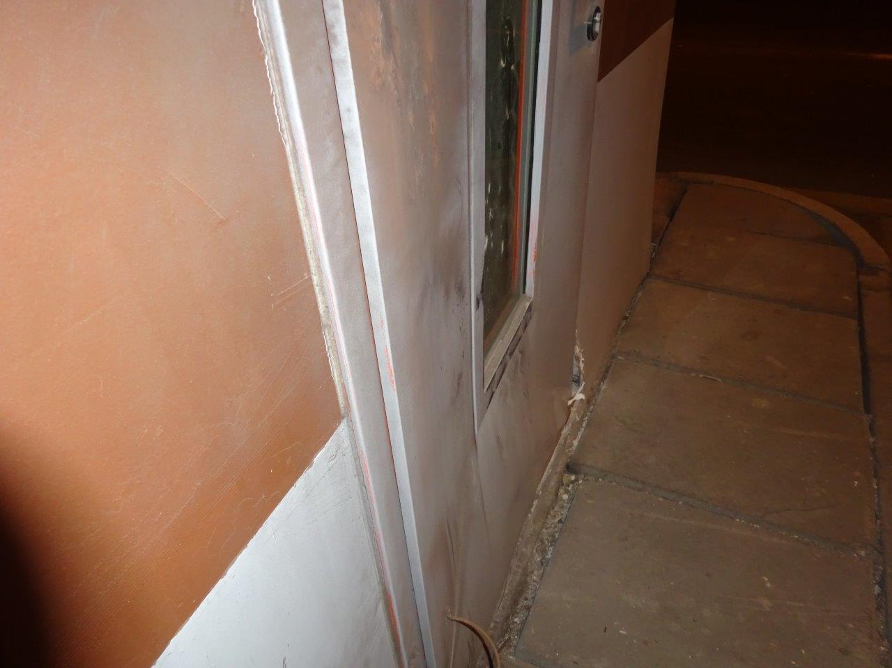
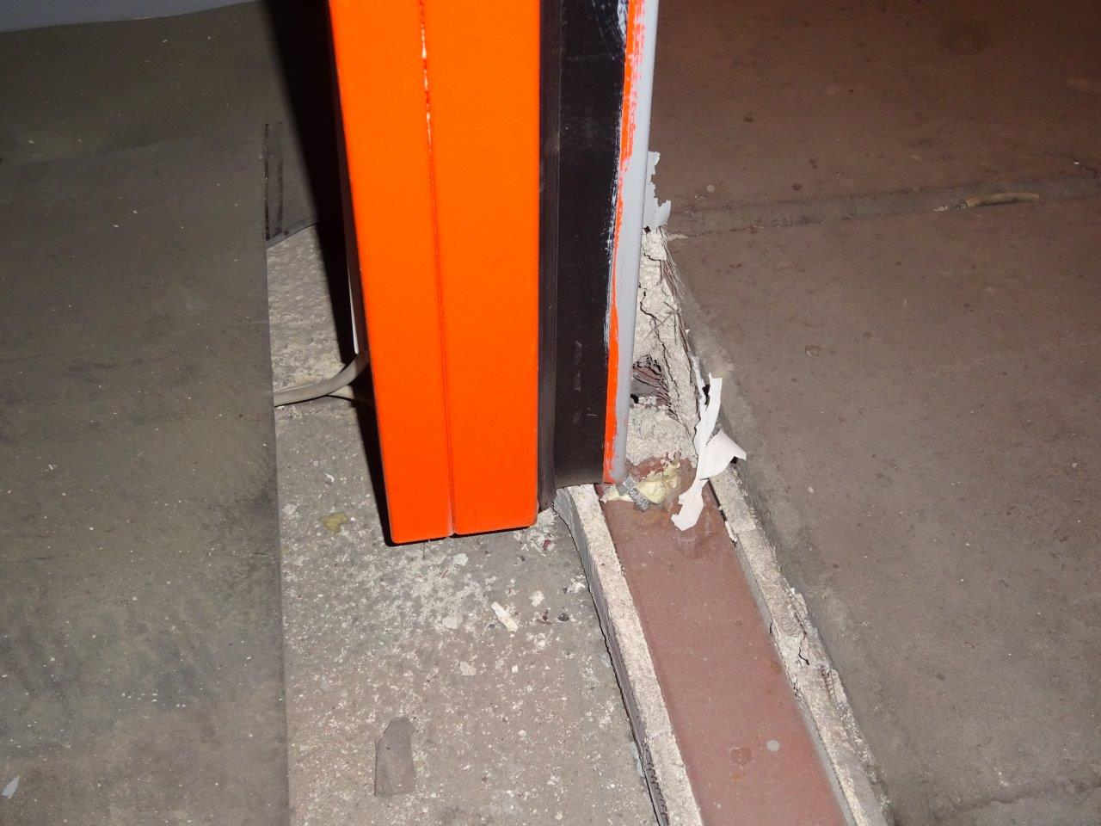
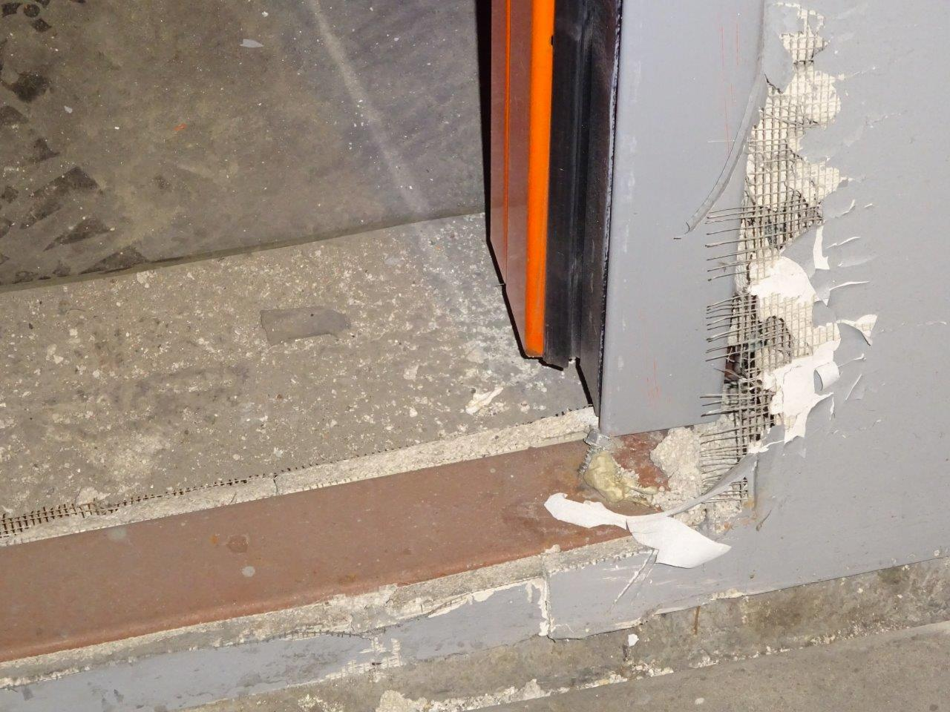
Lokacija 1 - niša UBN3 (cca. km 104+345 desno autoceste A1)

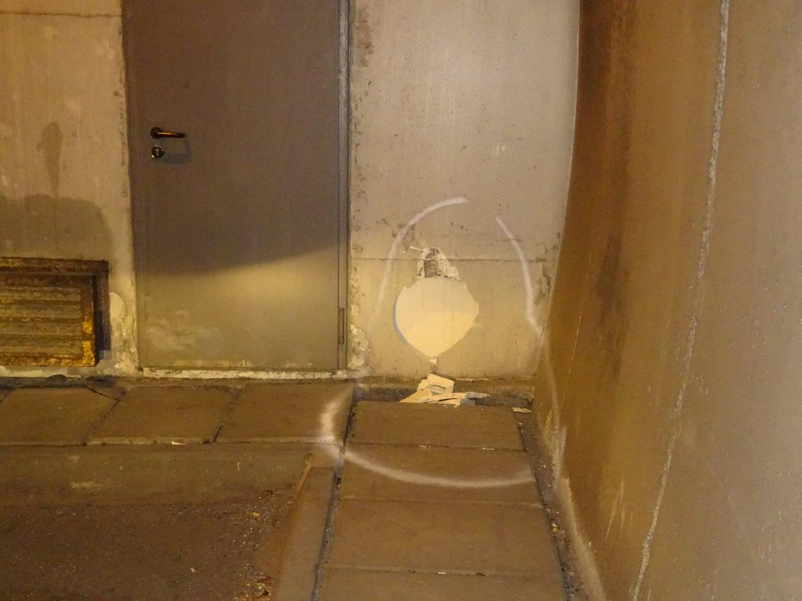

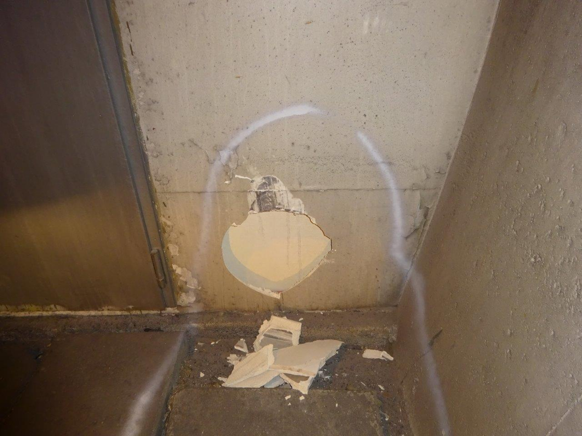

Lokacija 2 - niša 18D (cca. km 105+227 desno autoceste A1)

